Hoja1
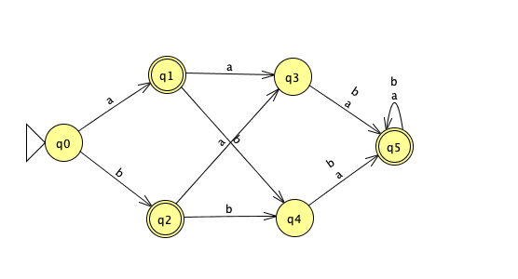
Minimización de autómatas |  |  |  |  |  |  |  |  |  |  | Nombres

1. Obten la tabla de transiciones |  |  |  |  |  |  |  |  |  |  | Edgar Vallejo Curti | <3<3
Estados/ alfabeto | a | b |  |  |  |  |  |  |  |  | Arturo Corona Chavez
->0 | 1 | 2 |  |  |  |  |  |  |  |  | André Betancourt
*1 | 3 | 4 |  |  |  |  |  |  |  |  | Carlos Eduardo Rodríguez Castro
*2 | 3 | 4 |  |  |  |  |  |  |  |  | Cordero Hernández Marco Ricardo
3 | 5 | 5 |  |  |  |  |  |  |  |  | Ricardo Cuevas Rosas
4 | 5 | 5 |  |  |  |  |  |  |  |  | Barush Mendez Ruan
*5 | 5 | 5 |  |  |  |  |  |  |  |  | Jorge Alejandro Dong LLauger
 |  |  |  |  |  |  |  |  |  |  | Gabriel Alejandro Hernández Romero
 |  |  |  |  |  |  |  |  |  |  | Emiliano Diaz Morales
2. Construye una tabla con todos los pares de estados alcanzables |  |  |  |  |  |  |  |  |  |  | José Jaime Gutiérrez Martínez
 |  |  |  |  |  |  |  |  |  |  | Miriam Guadalupe Malta Reyes
 | 0 | 1 | 2 | 3 | 4 | 5 |  |  |  |  | Rodrigo Zamora Dávalos
0 | equiv | - | - | - | - | - |  |  |  |  | Ricardo Gabriel Navarro Viña
1 | x | equiv | - | - | - | - |  |  |  |  | Pablo Núñez Tostado
2 | x |  | equiv | - | - | -
3 | x2 | x | x | equiv | - | - |  |  |  |  | Fernando Froylan Cisneros Alvizo
4 | x2 | x | x |  | equiv | -
5 | x | x1 | x1 | x | x | equiv
 |  |  |  |  |  |  | -

3. Para cada {p, q} realiza {δ(p, a), δ(q, a)}
 |  |  |  |  |  |  |  | Estados/ alfabeto | a | b
{p, q} | {δ(p, a), δ(q, a)} | {δ(p, b), δ(q, b)} | ronda 1 | ronda 2 | ronda 3 | ronda 4 |  | ->0 | 1 | 2
{0,3} | {1,5} | {2,5} |  | x2 |  |  |  | *1 | 3 | 4
{0,4} | {1,5} | {2,5} |  | x2 |  |  |  | *2 | 3 | 4
{1,2} | {3,3} | {4,4} |  |  |  |  |  | 3 | 5 | 5
{1,5} | {3,5} | {4,5} | x1 |  |  |  |  | 4 | 5 | 5
{2,5} | {3,5} | {4,5} | x1 |  |  |  |  | *5 | 5 | 5
{3,4} | {5,5} | {5,5}
 |  |  |  |  | *cuando en una ronda, la tabla no tiene nuevos estados no equivalentes marcados, el algoritmo termina, los estados sin marcar en la tabla son equivalentes.

4. Partición de los estados por la relación de estados equivalentes

Q={{1,2}, {3,4}, {0}, {5}}
F = {{1,2}, {5}}
inicial ={0}

5. Inserta el autómata original / Dibuja el autómata minimizado

Original |  |  |  |  |  |  |  |  | Minimizado

